برنامه اجرایی پروژه
 |  |  |  |  |  | برنامه اجرایی پروژه

پروژه |  |  |  | مدیر پروژه |  |  | ذینفعان |  |  |  |  |  | تاریخ تجدید نظر
[نام پروژه] |  |  |  | [نام مدیر پروژه] |  |  | [اسامی ذینفعان اصلی] |  |  |  |  |  | [ماه، روز، سال به روز شده]

استراتژی |  |  |  | زمان‌بندی |  |  |  |  |  | منابع
اولویت | وظیفه | اختصاص داده شده | وضعیت | شروع برنامه ریزی شده | شروع واقعی | پایان برنامه ریزی شده | پایان فعلی | جلو / پشت سر | ساعات برنامه ریزی شده | گروه | مواد مورد نیاز | هزینه | یادداشت
High | تحقیقات | Erik B. | 100% | 2021-01-03 | 2021-01-05 | 2021-01-17 | 2021-01-15 | Ahead | 3 هفته | تحقیقات | JSTOR | $50
Medium | تحلیل | Ryan J. | 75% |  |  |  |  | Behind | 1 هفته | مدیریت |  | $
Low | استراتژی های Pitch | Ryan J.. | 50% |  |  |  |  | On Schedule | 1 هفته | مدیریت |  | $
 | استراتژی را انتخاب کنید | James C., Ryan J. | 0% |  |  |  |  |  | 1 هفته | مدیریت |  | $

فرایند |  |  |  | زمان‌بندی |  |  |  |  |  | منابع
اولویت | وظیفه | اختصاص داده شده | وضعیت | شروع برنامه ریزی شده | شروع واقعی | پایان برنامه ریزی شده | پایان فعلی | جلو / پشت سر | ساعات برنامه ریزی شده | گروه | مواد مورد نیاز | هزینه | یادداشت
 | ساختار تفکیک کار | Joyce P. | 50% |  |  |  |  |  | 2 هفته | مدیریت |  | $
 | برنامه | Sarah R. | 50% |  |  |  |  |  | 2 هفته | مدیریت |  | $
 | منابع | John J. | 75% |  |  |  |  |  | 1 هفته | مدیریت |  | $
 | بودجه | Ryan J. | 25% |  |  |  |  |  | 1 هفته | مدیریت |  | $

اقدام |  |  |  | زمان‌بندی |  |  |  |  |  | منابع
اولویت | وظیفه | اختصاص داده شده | وضعیت | شروع برنامه ریزی شده | شروع واقعی | پایان برنامه ریزی شده | پایان فعلی | جلو / پشت سر | ساعات برنامه ریزی شده | گروه | مواد مورد نیاز | هزینه | یادداشت
 | آموزش | Ira S. | 50% |  |  |  |  |  | 1 هفته | منبع شخص ثالث |  | $
 | تکالیف | Ryan J. | 75% |  |  |  |  |  | 2 هفته | تیم پروژه |  | $
 | نظارت و ردیابی | Ryan jJ. | 25% |  |  |  |  |  | 2 هفته | مدیریت |  | $
 | بررسی | Ryan J. | 25% |  |  |  |  |  | 2 هفته | مدیریت |  | $

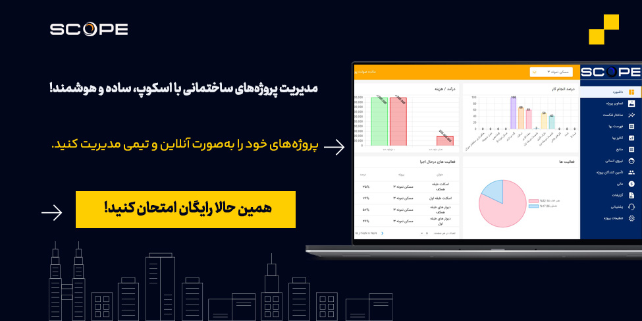
 |  |  |  |  |  | تمپلیت های دیگر مرتبط

 |  |  |  |  |  | فرم گانت چارت
 |  |  |  |  |  | نمونه فایل WBS
 |  |  |  |  |  | فرم اسکوپ پروژه

